注册练习
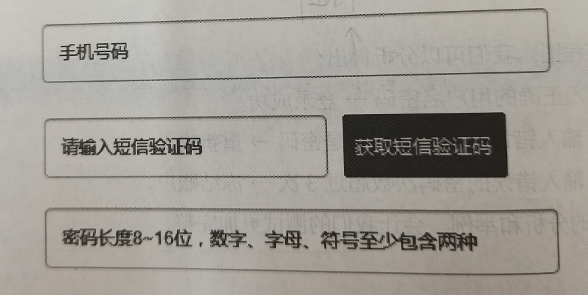
序号 | 功能模块 | 测试标题 | 操作步骤 | 预期结果 | 实际结果
zc_001 | 注册 | 输入所有正确信息，进行注册 | 1.打开正确网址网页 2.点击注册按钮，进入到注册页面 3.填写所有正确的注册信息： 输入正确手机号码 （11位手机号） 输入正确短信验证码 输入正确密码（8~16位由数字、字母、符号任意组合而成的密码） 4.点击注册按钮 | 注册成功
zc_002 | 注册
zc_003 | 注册
zc_004 | 注册
zc_005 | 注册
zc_006 | 注册
zc_007 | 注册
zc_008 | 注册
zc_009 | 注册
zc_010 | 注册
zc_011 | 注册
zc_012 | 注册
zc_013 | 注册
zc_014 | 注册
zc_015 | 注册
zc_016 | 注册
zc_017 | 注册
zc_018 | 注册
zc_019 | 注册
zc_020 | 注册
zc_021 | 注册
zc_022 | 注册
zc_023
zc_024
zc_025

